关系图
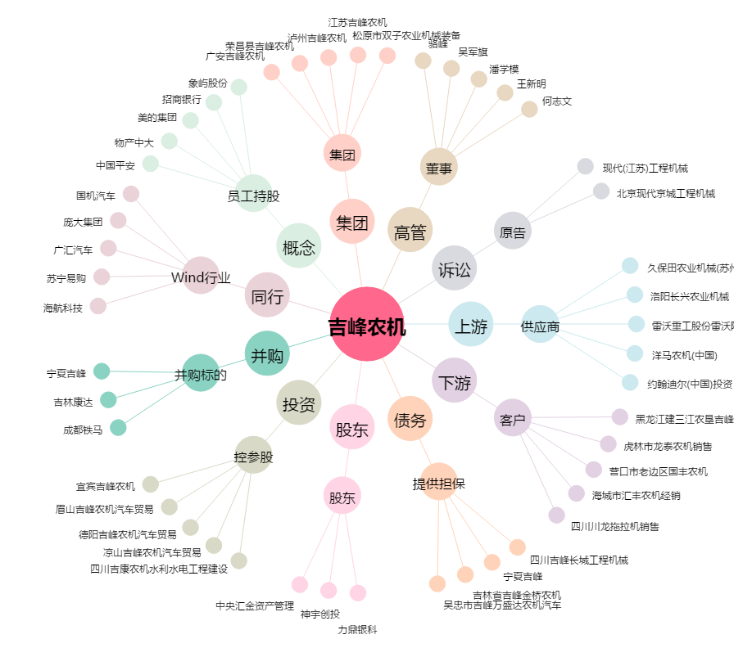
吉峰农机[300022.SZ] - 关系概览图

